Inicial


COMPARATIVO SEMANAL
GASTO ENERGÉTICO x CONSUMO
CÁLCULO DOS MACROS

EVOLUÇÃO
MEDIDAS

INSTRUÇÕES
ESSA TABELA NÃO SUBSTITUI UMA CONSULTA COM NUTRICIONISTA

Tabela Gasto x Consumo
VOLTAR PARA O MENU
COMPARATIVO SEMANAL - GASTO ENERGÉTICO x CONSUMO

PESO | ALTURA(cm) | IDADE | SEXO | *** | FA | FA | GASTO | CONSUMO
98 | 169 | 25 | FEMININO | SEG | POUCA | 1.3 | 2,296.29 | 1,400.00
105 |  |  |  | TER | POUCA | 1.3 | 2,296.29 | 1,400.00
MIFFLIN-ST JEON | HARRIS BENEDICT | TMB TOTAL |  | QUA | POUCA | 1.3 | 2,296.29 | 1,400.00
1,750.25 | 1,782.50 | 1,766.38 |  | QUI | POUCA | 1.3 | 2,296.29 | 1,400.00
 |  |  |  | SEX | POUCA | 1.3 | 2,296.29 | 1,400.00
Fator atividade física |  |  |  | SÁB | SEDENTÁRIO | 1.2 | 2,119.65 | 1,400.00
SEDENTÁRIO - Trabalhos domésticos, ficar sentado por várias horas |  |  |  | DOM | SEDENTÁRIO | 1.2 | 2,119.65 | 1,400.00
POUCA - Caminhadas 6,4km/h, musculação além das citadas |  |  |  | TOTAL |  |  | 15,720.74 | 9,800.00
MODERADA - Ginástica aeróbica, corrida, natação
INTENSA - Corrida, pular corda, ciclismo de intesindade moderada |  |  |  | DÉFICIT CALÓRICO |  |  |  | 5,920.74
MUITO INTENSA - Ciclismo, corrida, natação em alta intensidade
 |  |  |  | PARABÉNS! VOCÊ ESTÁ NO CAMINHO CERTO!
IMC
1 KG DE GORDURA
= 7.700 KCAL
34.31
1kg Gordura
1kg Músculo

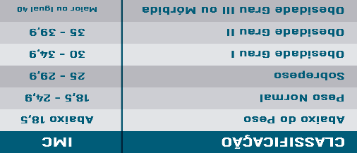

Aluna/Paciente : Danny Albano | Emerson Penteado

Macros
VOLTAR PARA O MENU
CÁLCULO DE MACRONUTRIENTES
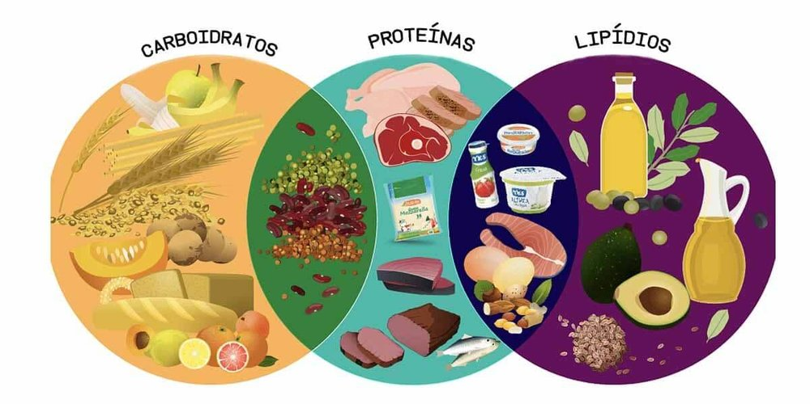
MACRONUTRIENTE | G/KG | GRAMAS | KCAL
PROTEÍNA (PTN) | 1.0 | 98 | 392.00
GORDURA (LIP) | 1.0 | 98 | 882.00
PROTEÍNA (PTN)
EMAGRECIMENTO: IDEAL DE 0,8 A 2,2
HIPERTROFIA: IDEAL DE 1,5 A 2,0
CARBOIDRATO (CHO) | 2.2 | 216 | 862.40

GORDURA (LIP)
EMAGRECIMENTO: IDEAL DE 0,6 A 1,0
HIPERTROFIA: IDEAL DE 0,6 A 1,0
 |  | TOTAL KCAL | 2,136.40
CARBOIDRATO (CHO)
EMAGRECIMENTO: IDEAL DE 1,2 A 4
HIPERTROFIA: IDEAL DE 4 A 7

 |  |  | Ref: Nutrição no fisiculturismo, dieta, metabolismo e fisiologia, Dudu Haluch, ISSN Exercise & sports, Colin D. Willborn

Dicas - Medidas
VOLTAR PARA MEDIDAS
VOLTAR PARA O MENU
DICAS DE COMO REALIZAR AS MEDIDAS

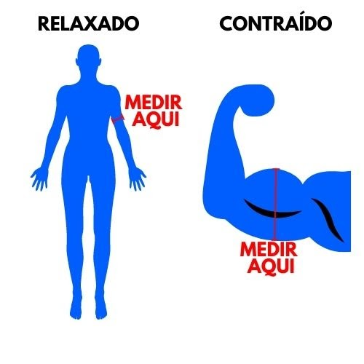
CIRCUNFERÊNCIAS DOS BRAÇOS
RELAXADOS E CONTRAÍDOS
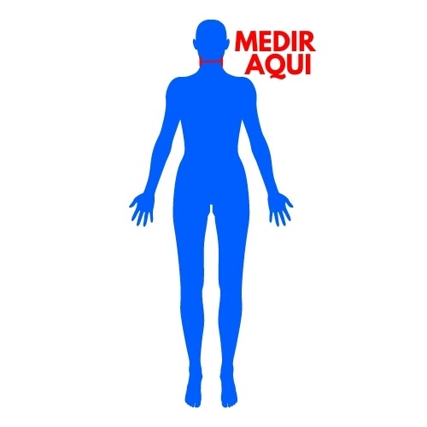
CIRCUNFERÊNCIA DO PESCOÇO
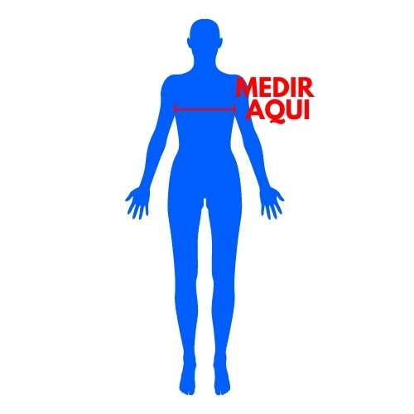
CIRCUNFERÊNCIA DO PEITORAL - BUSTO
(MEDE NA ALTURA DO MAMILO)
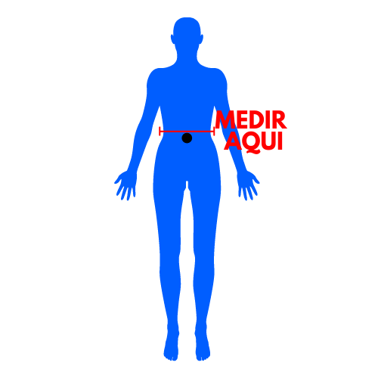
CIRCUNFERÊNCIA DA CINTURA
(SE MEDE ACIMA DO UMBIGO)

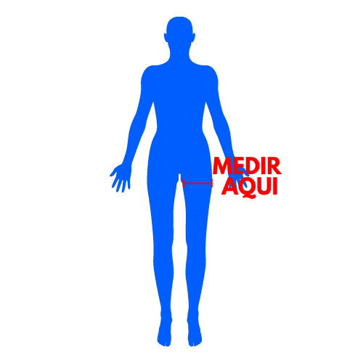
CIRCUNFERÊNCIA DA COXA
(SE MEDE UM PALMO PARA BAIXO DO QUADRIL)

CIRCUNFERÊNCIA DO ABDÔMEN
(ALTURA DO UMBIGO)
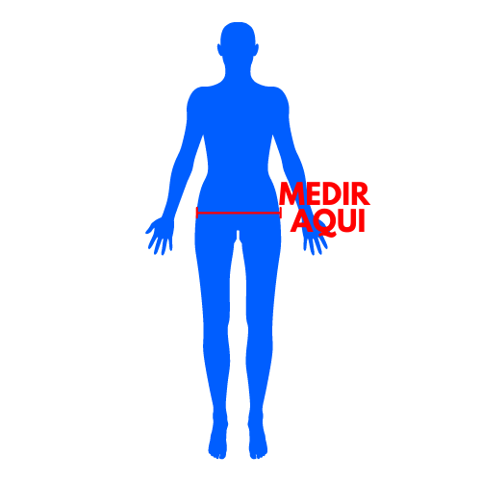
CIRCUNFERÊNCIA DO QUADRIL
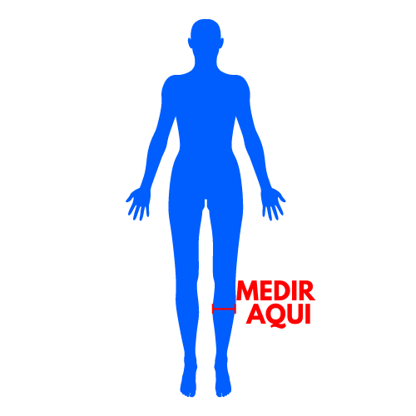
CIRCUNFERÊNCIA DA PANTURRILHA

Medidas
DICAS DE COMO REALIZAR AS MEDIDAS
CLIQUE AQUI!
VOLTAR PARA O MENU
EVOLUÇÃO - MEDIDAS

EVOLUÇÃO | #N/A | #N/A | #N/A | #N/A | #N/A | #N/A | #N/A | #N/A | #N/A | #N/A | #N/A | #N/A | #N/A | #N/A
Data | Peso | Cintura | Pescoço | Quadril | Coxa (Direito) | Coxa (Esquerdo) | Panturrilha (Direito) | Panturrilha (Esquerdo) | Abdômen | Peitoral | Braço Relaxado (Direito) | Braço Relaxado (Esquerdo) | Braço Contraído (Direito) | Braço Contraído (Esquerdo)

